(イ)実績報告書 請求書
 |  |  |  |  |  |  |  | イ・第5号様式

令和７年度東京都介護職員宿舎借り上げ支援事業助成金 請求書

 |  |  |  |  |  | 令和 | 年 月 日

公益財団法人東京都福祉保健財団 理事長 殿

 |  |  | 依頼人
 |  |  |  | 所 在 地
 |  |  |  | 電 話
 |  |  |  | 法 人 名
実印
 |  |  |  | 代表者職・氏名

 | 令和７年度東京都介護職員宿舎借り上げ支援事業助成金として、下記金額を請求します。

記

 |  | 請求額 | 金 |  |  | 円

 | 《振込先》

 | 金融機関名 （いずれかに☑） | □みずほ銀行 □三菱UFJ銀行 □三井住友銀行 □りそな銀行 □ゆうちょ銀行 □その他金融機関（ ） |  |  | 金融機関コード
 | 本・支店名 |  |  |  | 本・支店コード
 | 預金種目 | 普通 ・ 当座 ・ その他
 | 口座番号
＊記載省略不可
 | 口座名義 | フリガナ

貴財団から金融機関に振り込まれた時をもって、その支払金を領収したこととし、当該金融機関の振込明細書をもって、当方の領収書に代えます。

 | 整理欄
 | 登録番号
 | 登録年月日 | 年 月 日
 |  |  |  |  |  |  |  | 〔介護・災害時協定〕令和7年度

記入例
記入例 ⑲
 |  |  |  |  |  |  |  |  |  |  |  |  | ア・第5号様式

令和７年度東京都介護職員宿舎借り上げ支援事業助成金 請求書

 |  |  |  |  |  |  |  | 令和 | 年 月 日
注！
日付は空欄としてください
公益財団法人東京都福祉保健財団 理事長 殿
実績報告書の提出後、財団の審査により助成所要額に変更が生じた場合、再提出が必要となりますのでご了承ください。
 |  |  | 依頼人
 |  |  |  | 所 在 地 |  | 東京都新宿区西新宿〇ー♢ー△
 |  |  |  | 電 話 |  | ０３－１２３４－５６７８
①
実印
 |  |  |  | 法 人 名 |  | ○○〇法人 ○○○○○○
実印
実印
 |  |  |  | 代表者職・氏名 |  | 理事長 介護 正男

 | 令和７年度東京都介護職員宿舎借り上げ支援事業助成金として、下記金額を請求します。

記
②
 |  | 請求額 | 金 | 5,212,000 |  |  |  | 円
③
 | 《振込先》

④
⑤
 | 金融機関名 （いずれかに☑） | □みずほ銀行 □三菱UFJ銀行 □三井住友銀行 □りそな銀行 □ゆうちょ銀行 □その他金融機関（〇〇〇銀行 ） |  |  |  |  | 金融機関コード |  | 9 | 8 | 7 | 6
 | 本・支店名 | △△支店 |  |  |  |  | 本・支店コード |  | 1 | 2 | 3
 | 預金種目 | 普通 ・ 当座 ・ その他
⑥
⑥
 | 口座番号 | 4 | 5 | 6 | 7 | 8 | 9 | 0
＊記載省略不可
 | 口座名義 | フリガナ |  | マル）マルマルマルマルマルマル
①職名も記入し、印は印鑑証明書と同じ印を使用すること
②ア・第４号様式の「１ 助成所要額」を記入
③該当する金融機関に☑。該当するものが無い場合、その他金融機関に☑のうえ金融機関名を記入
④該当する預金種目に〇
⑤必ず７桁で記入（通帳記載の番号が７桁未満の場合は、金融機関にお問い合わせください）
⑥"通帳表紙の裏面”に記載されているとおりのフリガナを記入（財団の支払ルールによるため、通帳記載に合わせて下さい）
◇フリガナは法人格を略していたり、代表者名がない場合もあります。通帳裏面（下図の黄色のラインマーカー部分）に記載されているとおりに記入してください。
【通帳コピー例】
請求書記入時の注意点
 |  | ○○〇法人 ○○〇○○〇 理事長 介護 正男

貴財団から金融機関に振り込まれた時をもって、その支払金を領収したこととし、当該金融機関の振込明細書をもって、当方の領収書に代えます。

 | 整理欄
 | 登録番号
 | 登録年月日 | 年 月 日
 |  |  |  |  |  |  |  |  |  |  |  |  | 〔介護・福祉避難所〕令和7年度

⑥フリガナはここに記載の
とおりに記入してください
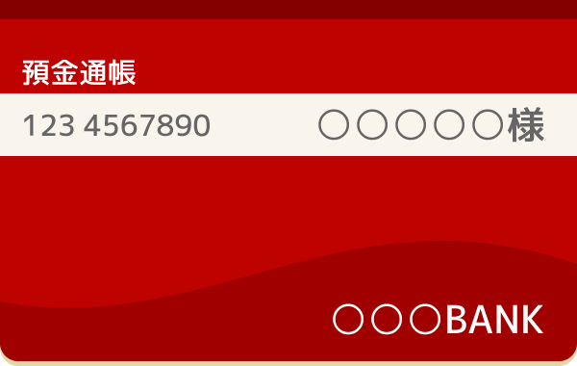
この面と
OPEN

